Лист1
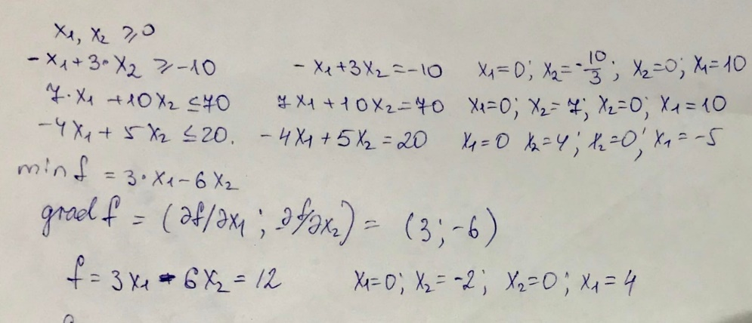
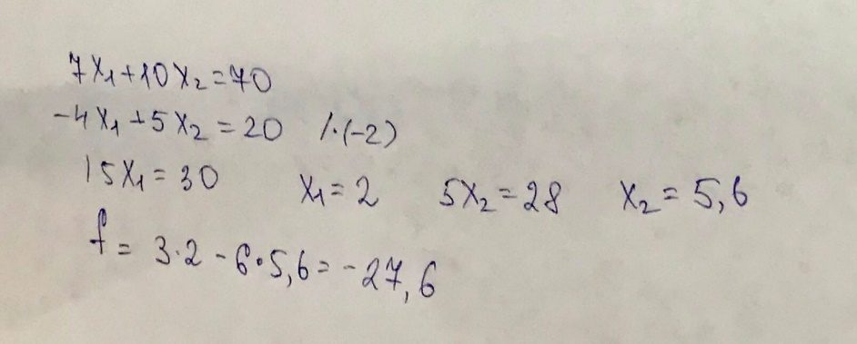
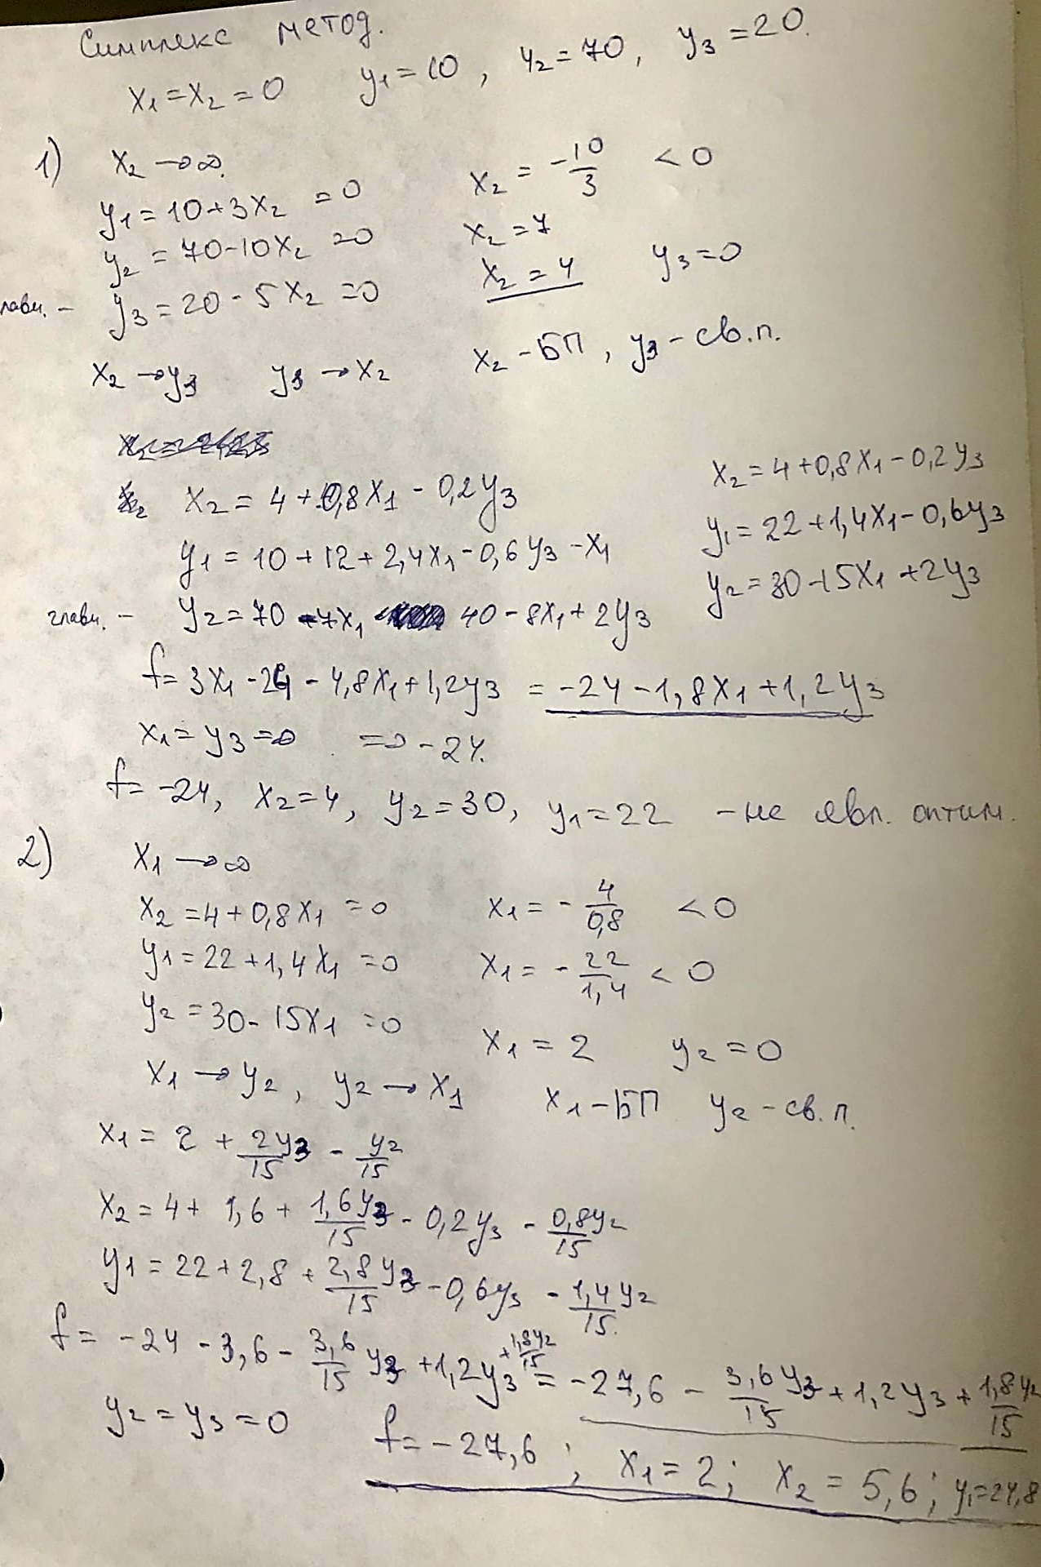
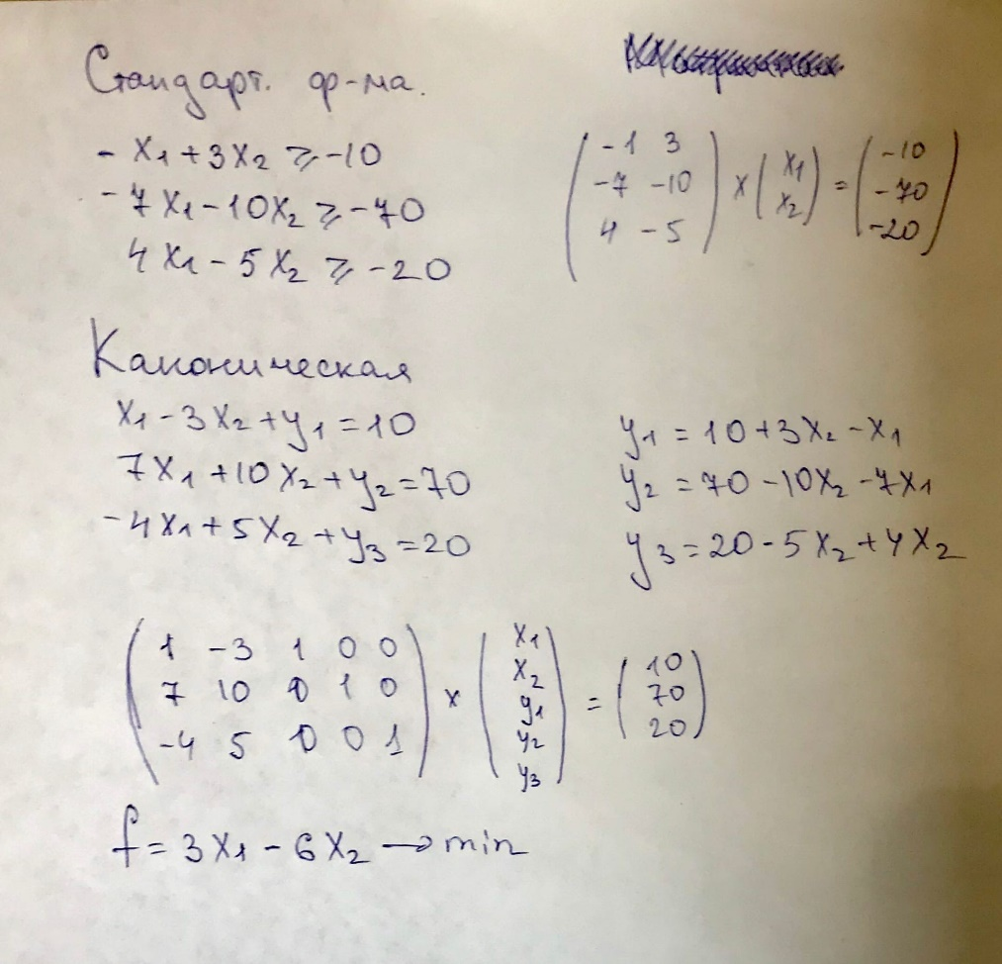
 | 2) |  | 3) |  | 1) |  | gradF |  | f
0 | 7 | 0 | 4 | 0 | -3.3333333333 | 0 | 0 | 0 | 4
10 | 0 | -5 | 0 | 10 | 0 | 3 | -6 | -2 | 0
 | x1 | x2
1) | 0 | -3.3333333333
 | 10 | 0

2) | 0 | 7
 | 10 | 0

3) | 0 | 4
 | -5 | 0

gradF | 0 | 0
 | 3 | -6

f | 0 | 4
 | -2 | 0

 |  |  | x1,x2>=0

